Hóa đơn ĐV
STT | Menu | Chỉnh sửa | Mô tả
1 | Hóa đơn đầu vào | - Đọc thêm dữ liệu từ mail: cho đọc và lưu thêm link tra cứu và mã tra cứu. - Đọc thêm dữ liệu TTkhac (case <SHDon>2319209</SHDon>). - Luôn ưu tiên tổng cục thuế | 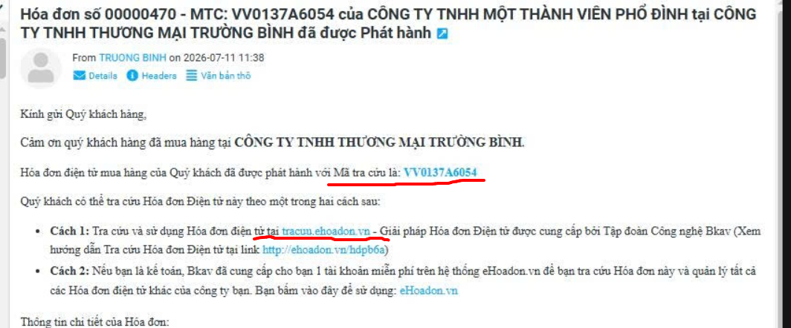 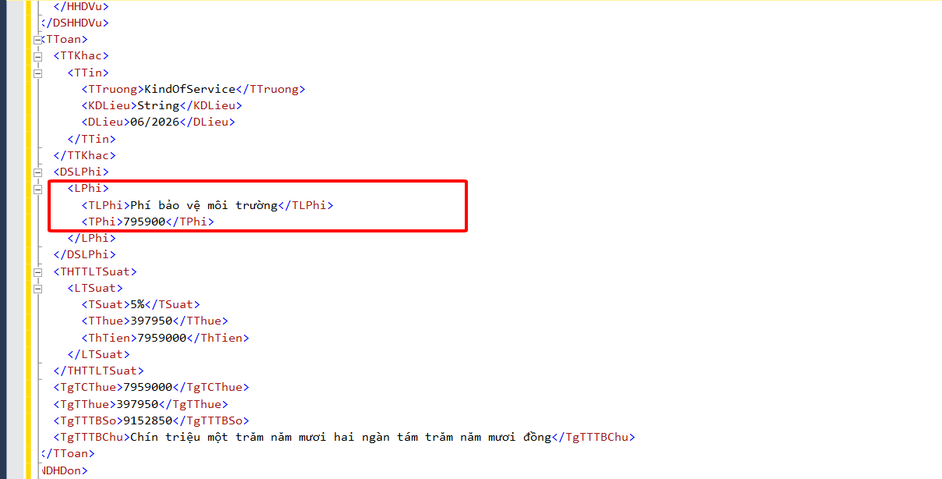
2 | Hóa đơn đầu vào | - Đổi tên tính chất hóa đơn Hóa đơn gốc --> đổi thành Hóa đơn mới. - Thêm Filter chung để lọc trên grid, hiện tại đang lọc trên các cột grid. - Thêm tính năng tải hàng loạt, chương trình tự gom lại theo nhà cung cấp, lưu thông tin file xml, pdf.
3 | Bảng kê hóa đơn | - Thêm mới một bảng kê mới, save as từ inbkhd và sửa thêm tính năng. + Thêm cột dữ liệu lấy từ bảng lưu hóa đơn, tính lại đơn vị tính quy đổi. + Thêm xử lý tính lại trường số lượng và trường giá. + Khi lấy số hóa đơn, nếu số hóa đơn không đủ 8 số, thì ghép thêm số 0 trước số hóa đơn cho đủ 8 số. + Thêm một số cột lấy từ bảng lưu hóa đơn. + Bảng kê này sẽ được sửa lưu số lượng và đơn vị trên grid báo cáo.
4 | Danh mục vật tư mapping | - Thêm mới danh mục vật tư mapping: do mỗi nhà cung cấp một tên, nên cần map lại theo mã trên danh mục vật tư, từ đây xác định mã vật tư, đơn vị tính quy đổi.
5
6
7
8
9
10
11
12
13
14
15
16
17
18
19
20
21
22

